AutoEV. MMC
 | 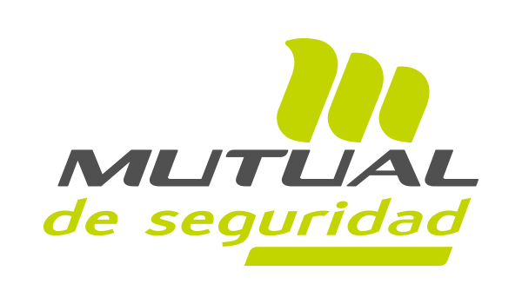 AUTOEVALUACIÓN SST MMC/MMP
Esta Autoevaluación corresponde aplicarla en todos los lugares de trabajo del ámbito público o privado, independiente de la actividad económica, número de trabajadores, edad o sexo, donde se han identificado personas trabajadoras que realicen tareas de MMC/MMP de cualquier tipo, sobre los 3 kg.
ÍTEM A EVALUAR
1 | ETAPA INICIAL | CUMPLE SI/NO | OBSERVACIONES
1.1 | ¿Se realizó la difusión asociada al Manejo Manual de Carga/Manejo Manual de Pacientes (MMC/MMP) que considera, jefaturas, Comité Paritario de Higiene y Seguidad (CPHS) y trabajadores?
1.2 | ¿Las jefaturas y supervisores, Expertos en Prevencion de Riesgos y CPHS, cuentan con capacitacion teórica práctica, según lo establecido en la GuÍa Técnica?
1.3 | ¿Tiene un Programa de Gestión de Riesgos de MMC/MMP?
1.4 | ¿Tiene una Carta Gantt para implementación de MMC/MMP?
1.5 | ¿El CPHS incorpora en su cronograma de trabajo actividades relacionadas con MMC/MMP?
2 | IDENTIFICACIÓN INICIAL/AVANZADA | CUMPLE | OBSERVACIONES
2.1 | ¿Existe identificación inicial para todos los puestos de trabajo con MMC/MMP (Tablas 1 y 2)?
2.2 | ¿Existe identificación avanzada de MMC en los puestos de trabajo con respuesta "SI" en algunas de las preguntas de la Tabla 2?
2.3 | ¿Se cumplen los plazos para la aplicación de la Tabla de identificación inicial y avanzada según los plazos señados en la Guia Técnica? ▪ 30 días para micro, pequeña y mediana empresa (<200 trabajadores) ▪ 90 días para la gran empresa (≥200 trabajadores)
2.4 | ¿Existe Plan de Acción correctivo para la eliminación y/o disminución del riesgo cuando existan condiciones críticas?
3 | REEVALUACIÓN IDENTIFICACIÓN DE RIESGO (TABLAS)- CONTROL | CUMPLE | OBSERVACIONES
3.1 | ¿Se realiza seguimiento de las medidas de control relacionadas con la Tabla de identificacion avanzada, condición crítica?
3.2 | ¿Se implementaron medidas de control para las condiciones críticas, en el plazo de 60 días, o en un máximo de 180, en caso que haya sido fundamentado por OAL (tamaño empresa o característica de condición crítica)?
3.3 | ¿Se eliminaron las condiciones críticas?
3.4 | ¿Se incluye la participación de los CPHS, sindicatos y/o representantes de los trabajadores en la gestión del riesgo de MMC/MMP en etapas de identificación y propuestas de las medidas de control?
4 | EVALUACIÓN INICIAL DE LA MAGNITUD DEL RIESGO | CUMPLE | OBSERVACIONES
4.1 | ¿Existen evaluaciones de riesgo con métodología correspondiente según árbol de desición, en tareas críticas no subsanadas en la reevaluación con Tabla de condición aceptable?
4.2 | ¿Se genera un Plan de Acción correctivo para tareas con factores de riesgo rojo (obligatorio) y amarillo, que finaliza en el plazo de 60 días?
5 | EVALUACIÓN AVANZADA DE LA MAGNITUD DEL RIESGO | CUMPLE | OBSERVACIONES
5.1 | ¿Existen evaluaciones de riesgo avanzadas en tareas críticas no subsanadas en la reevaluación con Tabla de condición aceptable para MMP?
5.2 | ¿Se genera un plan de acción correctivo para tareas con nivel alto (MAPO), nivel 3 (PTAI), que finaliza en el plazo de 60 días?
6 | REEVALUACIÓN ETAPA EVALUACIÓN DEL RIESGO (MÉTODOS INICIALES Y AVANZADOS) - CONTROL | CUMPLE | OBSERVACIONES
6.1 | ¿Existe seguimiento de implementación de medidas de control en tareas con factores de riesgo rojo y amarillo para MAC, VMAC, o RAPP o niveles de riesgo alto en MMP?
6.2 | ¿Se eliminaron los factores de riesgo, utilizando las mismas herramientas de evaluación? MAC, VMAC, RAPP o MAPO, HEMPA ó PTAI.
6.3 | Cuando en la reevaluacion del riesgo (MAC, VMAC, RAPP) su puntaje es > 5, ó donde los métodos iniciales según árbol de decisión no corresponden: ¿se han aplicado métodos avanzados (IL-TLM-LT ISO-KIM) por un profesional Ergónomo capacitado en un curso de 40 horas?
7 | ASEGURAR | CUMPLE | OBSERVACIONES
7.1 | ¿Se verifica el permanente uso seguro y eficiente de las nuevas medidas o soluciones; y la eficiencia y eficacia de las medidas de control implementadas?

